Nomor 2
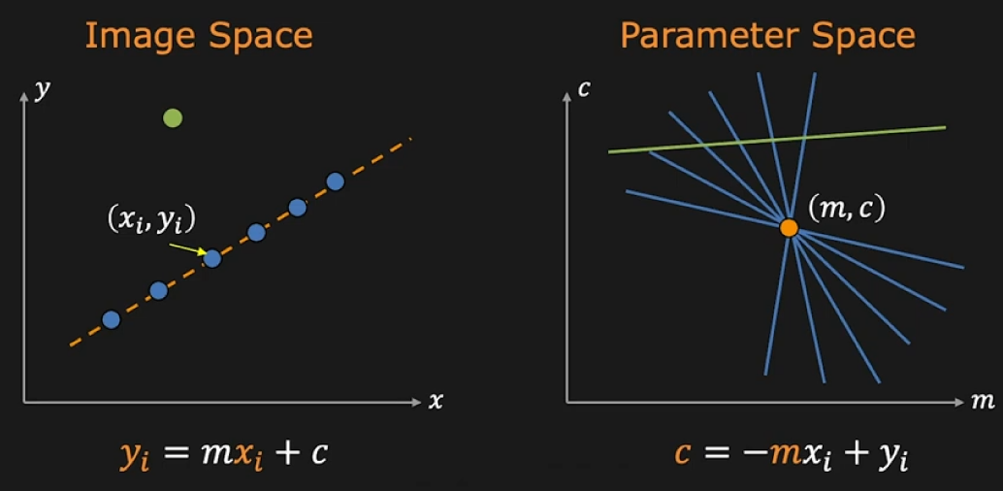

 |  | Image Space |  |  |  |  |  |  |  |  |  |  |  |  |  |  |  |  |  |  | A(m,c)
 |  |  |  |  |  |  |  |  |  |  |  | c | 8 |  | 1 | 1 |  |  |  | 1
 |  |  |  |  |  |  |  |  |  |  |  |  | 7 |  |  | 1 | 1
 |  |  |  |  |  |  |  |  |  |  |  |  | 6 |  |  |  | 1 | 1 |  |  | 1 | 1
 |  |  |  |  |  |  |  |  |  |  |  |  | 5 |  |  |  |  | 1 | 1 |  |  |  |  |  |  |  |  |  |  |  |  |  |  |  |  | A(m,c)
y | 8 |  |  |  |  |  |  |  |  |  |  |  | 4 |  |  |  |  |  | 1 | 1 |  | 1 |  |  |  |  |  |  |  |  | c | 4 |  | 1 | 1 |  | 1
 | 7 |  |  |  |  |  |  |  |  |  |  |  | 3 |  |  |  |  |  |  | 1 | 1 |  | 1 |  |  |  |  |  |  |  |  | 3 |  |  | 1 | 1 |  | 1
 | 6 |  |  |  | 1 |  |  |  |  |  |  |  | 2 |  |  |  |  |  |  |  | 1 | 1 | 1 |  |  |  |  |  |  |  |  | 2 |  |  |  | 1 | 1 | 1
 | 5 |  |  |  |  |  |  |  |  |  |  |  | 1 |  |  |  |  |  |  |  |  | 1 | 1 |  |  |  |  |  |  |  |  | 1 |  |  |  |  | 1 | 1
 | 4 |  |  | 1 |  |  |  |  |  |  |  |  | 0 |  |  |  |  |  |  |  |  |  | 1 | 3 |  |  |  |  |  |  |  | 0 |  |  |  |  |  | 1 | 3
 | 3 |  |  |  |  |  |  |  |  |  |  |  | -1 |  |  |  |  |  |  |  |  |  |  | 1 | 1 |  |  |  |  |  |  | -1 |  |  |  |  |  |  | 1 | 1
 | 2 |  | 1 |  |  |  |  |  |  |  |  |  | -2 |  |  |  |  |  |  |  |  |  |  |  | 2 | 1 |  |  |  |  |  | -2 |  |  |  |  |  |  |  | 2 | 1
 | 1 |  | 1 |  |  |  |  |  |  |  |  |  | -3 |  |  |  |  |  |  |  |  |  |  |  | 1 | 1 | 1 |  |  |  |  | -3 |  |  |  |  |  |  |  | 1 | 1
 | 0 |  |  |  |  |  |  |  |  |  |  |  | -4 |  |  |  |  |  |  |  |  |  |  |  |  | 1 | 1 | 1 |  |  |  | -4 |  |  |  |  |  |  |  |  | 1
 |  | 0 | 1 | 2 | 3 | 4 | 5 | 6 | 7 | 8 |  |  | -5 |  |  |  |  |  |  |  |  |  |  |  |  |  |  | 1 | 1 |  |  |  | -4 | -3 | -2 | -1 | 0 | 1 | 2 | 3 | 4
 |  |  |  |  |  |  |  |  |  | x |  |  | -6 |  |  |  |  |  |  |  |  |  |  |  |  | 1 | 1 |  | 1 | 1
 |  |  |  |  |  |  |  |  |  |  |  |  | -7 |  |  |  |  |  |  |  |  |  |  |  |  |  |  |  |  | 1
 |  | A(1,2) |  |  | y=mx+c |  |  |  |  |  |  |  | -8 |  |  |  |  |  |  |  |  |  |  |  |  |  |  | 1
 |  |  |  |  | 2=m.1+c |  |  |  |  |  |  |  |  | -8 | -7 | -6 | -5 | -4 | -3 | -2 | -1 | 0 | 1 | 2 | 3 | 4 | 5 | 6 | 7 | 8
 |  |  |  |  | c=2-m |  |  |  |  |  |  |  |  |  |  |  |  |  |  |  |  |  |  |  |  |  |  |  |  | m |  |  |  |  |  |  |  |  |  |  |  | m
 |  |  |  |  |  |  |  |  |  |  |  |  |  | b. Sebutkan pasangan m dan c yang mendapatkan voting terbesar.
 |  | B(1,1) |  |  | y=mx+c |  |  |  |  |  |  |  |  | jb) m=2, c=0
 |  |  |  |  | 1=m.1+c
 |  |  |  |  | c=1-m |  |  |  |  |  |  |  |  | c. Tuliskanlah rumus garis yang ditemukan.
 |  |  |  |  |  |  |  |  |  |  |  |  |  | jb) y=2x
 |  | C(2,4) |  |  | y=mx+c
 |  |  |  |  | 4=m.2+c |  |  |  |  |  |  |  |  | d. Gambarkan garis yang ditemukan pada sistem koordinat kartesius dengan sumbu x dan y.
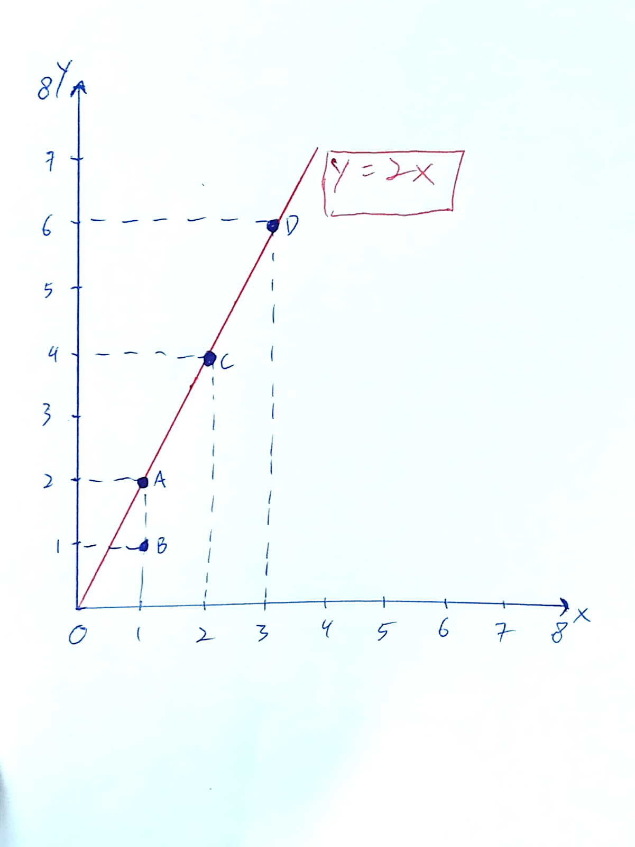
 |  |  |  |  | c=4-2m |  |  |  |  |  |  |  |  | jb)

 |  | D(3,6) |  |  | y=mx+c
 |  |  |  |  | 6=m.3+c
 |  |  |  |  | c=6-3m

 |  |  |  |  |  | A(1,2) |  |  | y=mx+c |  | B(1,1) |  |  | y=mx+c |  |  |  | C(2,4) |  |  | y=mx+c |  |  |  | D(3,6) |  |  | y=mx+c
 |  |  |  |  |  |  |  |  | 2=m.1+c |  |  |  |  | 1=m.1+c |  |  |  |  |  |  | 4=m.2+c |  |  |  |  |  |  | 6=m.3+c
 |  |  |  |  |  |  |  |  | c=2-m |  |  |  |  | c=1-m |  |  |  |  |  |  | c=4-2m |  |  |  |  |  |  | c=6-3m

